กุมภาพันธ์ 2568
ข้อมูลผลการดำเนินงานในเชิงสถิติการตั้งจุดตรวจ จุดสกัด
ประจำปีงบประมาณ พ.ศ.2568 ของสถานีตำรวจภูธรโนนสัง
ผลการดำเนินการตั้งจุดตรวจ จุดสกัด
ข้อมูล ณ วันที่ 28 กุมภาพันธ์ 2568
เดือน/ปี | จำนวนตั้งจุด | จำนวนการเรียกตรวจ (ราย) | พบการกระทำความผิด (ราย) | จำนวนออกใบสั่งเปรียบเทียบปรับ (ราย) | ไม่พบการกระทำผิด (ราย) | ว่ากล่าวตักเตือน (ราย)
กุมภาพันธ์ 2568 | 8 | 380 | 80 | 20 | 300 | 60

รวม | 8 | 380 | 80 | 20 | 300 | 60
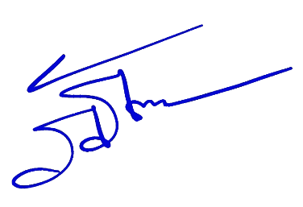

 |  |  |  | พ.ต.อ.
 |  |  |  |  | ( ภิภัธ พิมพ์กลม )
 |  |  |  | ผกก.สภ.โนนสัง ภ.จว.หนองบัวลำภู

